Sheet1
锡林郭勒盟建设工程施工图审查中心有限公司 2024年办公家具采购明细表
序号 | 名 称 | 规格、材质 | 数量 | 单位 | 单价（元） | 金额（元）
1 | 三门书柜 | 高密度颗粒板 （双门玻璃）+衣柜 | 1 | 个 |  | 0
2 | 茶水柜 | 玻璃门/双层储物 | 1 | 个 |  | 0
3 | 办公椅 | 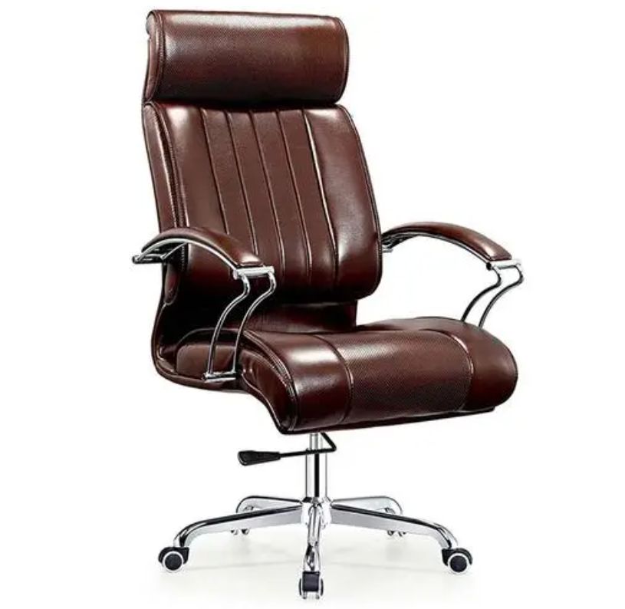 | 2 | 把 |  | 0
4 | 沙发 | 单人扶手式 | 4 | 只 |  | 0
5 | 茶几 | 1200*45 | 1 | 个 |  | 0
6 | 茶几 | 700*700 | 1 | 个 |  | 0
7 | 办公转椅 | 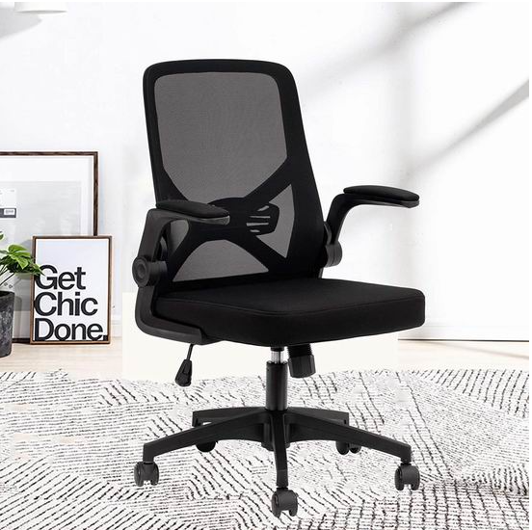 | 4 | 把 |  | 0
 | 合 计 |  |  |  |  | 0
备注：图片仅供参考
报价单位：（名称+公章）
 |  |  | 年 月 日

